Прайс
ООО "ЛИВОЛОТАЧ" |  | Прайс-лист
Владивосток | Москва | 2016-04-22
+7 (924) 525-44-44 | +7 (916) 517-17-57
+7 (914) 700-18-33 | +7 (915) 300-56-06
mylivolo.ru | livolotouch.com
info@livolotouch.ru | office@livolotouch.com
интернет-магазин LivoloTouch.ru |  |  |  | 20%

ФОТО | АРТИКУЛ | НАИМЕНОВАНИЕ | БАЗОВАЯ | ОПТОВАЯ | РРЦ
 | PowerCube | Original |
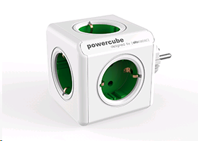 | 1100GN/DEORPC | PowerCube Original DE; GREEN 5 розеток: 16A, 240V | 765 | 612 | 842
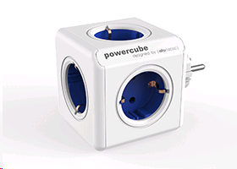 | 1100BL/DEORPC | PowerCube Original DE; BLUE 5 розеток: 16A, 240V | 765 | 612 | 842
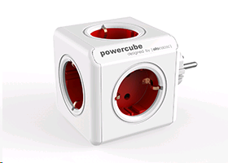 | 1100RD/DEORPC | PowerCube Original DE; RED 5 розеток: 16A, 240V | 765 | 612 | 842
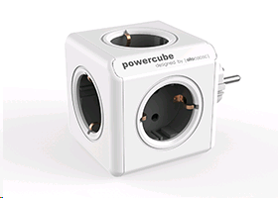 | 1100GY/DEORPC | PowerCube Original DE; GREY 5 розеток: 16A, 240V | 765 | 612 | 842
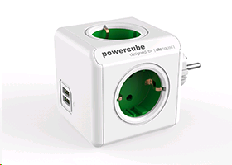 | 1202GN/DEOUPC | PowerCube Original USB DE; GREEN 2 USB: 5V, 2.1A 4 розетки: 16A, 240V | 1,115 | 892 | 1,227
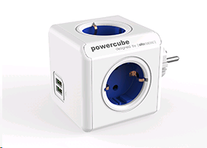 | 1202BL/DEOUPC | PowerCube Original USB DE; BLUE 2 USB: 5V, 2.1A 4 розетки: 16A, 240V | 1,115 | 892 | 1,227
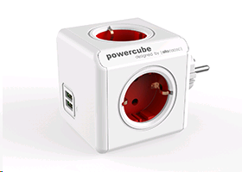 | 1202RD/DEOUPC | PowerCube Original USB DE; RED 2 USB: 5V, 2.1A 4 розетки: 16A, 240V | 1,115 | 892 | 1,227
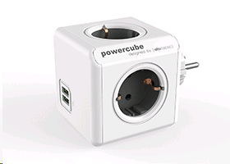 | 1202GY/DEOUPC | PowerCube Original USB DE; GREY 2 USB: 5V, 2.1A 4 розетки: 16A, 240V | 1,115 | 892 | 1,227
 | PowerCube | Extended |
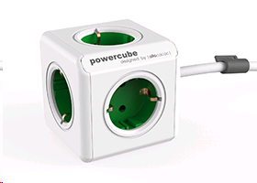 | 1300GN/DEEXPC | PowerCube Extended DE; GREEN 5 розеток: 16A, 240V Крепление, фиксатор кабеля 1.5 м кабель | 1,000 | 800 | 1,100
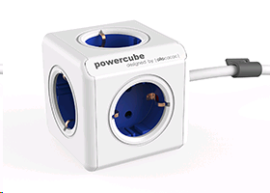 | 1300BL/DEEXPC | PowerCube Extended DE; BLUE 5 розеток: 16A, 240V Крепление, фиксатор кабеля 1.5 м кабель | 1,000 | 800 | 1,100
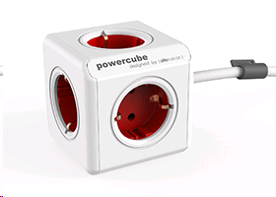 | 1300RD/DEEXPC | PowerCube Extended DE; RED 5 розеток: 16A, 240V Крепление, фиксатор кабеля 1.5 м кабель | 1,000 | 800 | 1,100
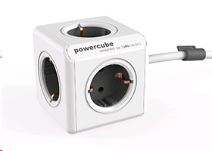 | 1300GY/DEEXPC | PowerCube Extended DE; GREY 5 розеток: 16A, 240V Крепление, фиксатор кабеля 1.5 м кабель | 1,000 | 800 | 1,100
 | 1307/DEEXPC | PowerCube Extended 3m cable DE 5 розеток: 16A, 240V Крепление, фиксатор кабеля 3 м кабель | 1,285 | 1,028 | 1,414
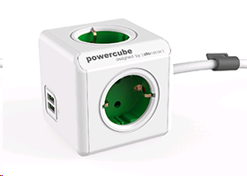 | 1402GN/DEEUPC | PowerCube Extended USB DE; GREEN 2 USB: 5V, 2.1A 4 розетки: 16A, 240V Крепление, фиксатор кабеля 1.5 м кабель | 1,400 | 1,120 | 1,540
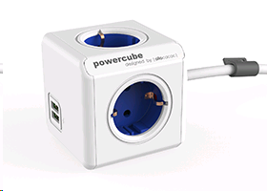 | 1402BL/DEEUPC | PowerCube Extended USB DE; BLUE 2 USB: 5V, 2.1A 4 розетки: 16A, 240V Крепление, фиксатор кабеля 1.5 м кабель | 1,400 | 1,120 | 1,540
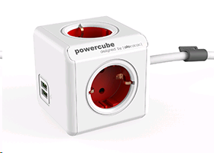 | 1402RD/DEEUPC | PowerCube Extended USB DE; RED 2 USB: 5V, 2.1A 4 розетки: 16A, 240V Крепление, фиксатор кабеля 1.5 м кабель | 1,400 | 1,120 | 1,540
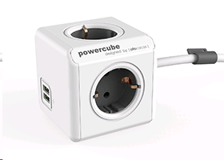 | 1402GY/DEEUPC | PowerCube Extended USB DE; GREY 2 USB: 5V, 2.1A 4 розетки: 16A, 240V Крепление, фиксатор кабеля 1.5 м кабель | 1,400 | 1,120 | 1,540
 | 1407/DEEUPC | PowerCube Extended USB 3m cable DE 2 USB: 5V, 2.1A 4 розетки: 16A, 240V Крепление, фиксатор кабеля 3 м кабель | 1,640 | 1,312 | 1,804
 | PowerCube | Remotes |
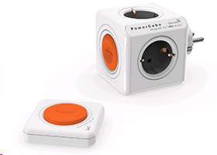 | 1510/EUORRM | PowerCube Original Remote SET DE 1 пульт ДУ до 25 м (без использования батарейки) 4 розетки: 16A, 240V | 2,300 | 1,840 | 2,530
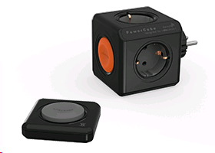 | 1510BK/EUORRM | PowerCube Original Remote SET DE; BLACK 1 пульт ДУ до 25 м (без использования батарейки) 4 розетки: 16A, 240V | 2,300 | 1,840 | 2,530
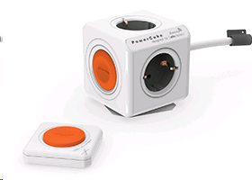 | 1512/EUEXRM | PowerCube Extended Remote SET 1.5mm2 DE 1 пульт ДУ до 25 м (без использования батарейки) 4 розетки: 16A, 240V 1.5 м кабель | 2,500 | 2,000 | 2,750
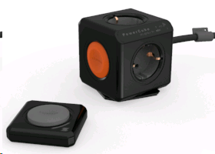 | 1512BK/EUEXRM | PowerCube Extended Remote SET 1.5mm2 DE BLACK 1 пульт ДУ до 25 м (без использования батарейки) 4 розетки: 16A, 240V 1.5 м кабель | 2,500 | 2,000 | 2,750
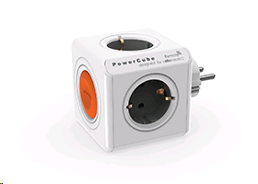 | 1511/EUORRM | PowerCube Original Remote SINGLE DE 4 розетки: 16A, 240V | 1,500 | 1,200 | 1,650
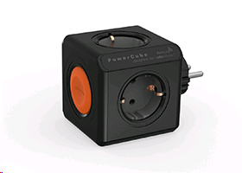 | 1511BK/EUORRM | PowerCube Original Remote SINGLE DE; BLACK 4 розетки: 16A, 240V | 1,500 | 1,200 | 1,650
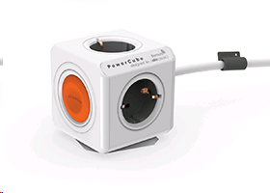 | 1513/EUEXRM | PowerCube Extended Remote SINGLE 1.5mm2 DE 4 розетки: 16A, 240V 1.5 м кабель | 1,800 | 1,440 | 1,980
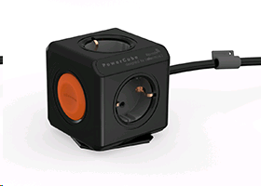 | 1513BK/EUEXRM | PowerCube Extended Remote SINGLE 1.5mm2 DE; BLACK 4 розетки: 16A, 240V 1.5 м кабель | 1,800 | 1,440 | 1,980
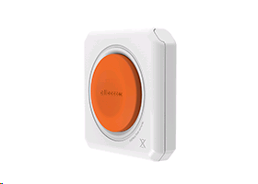 | 1500/REMOTE | PowerRemote 1 пульт ДУ до 25 м (без использования батарейки) | 800 | 640 | 880
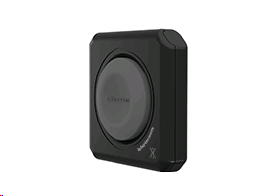 | 1500BK/REMOTE | PowerRemote; BLACK 1 пульт ДУ до 25 м (без использования батарейки) | 800 | 640 | 880
 | PowerExtension
 | 8001/EUPE3M | PowerExtension 3m cable DE 1 розетка: 16A, 230V (индикатор вкл./выкл.) 3 м кабель | 940 | 752 | 1,034
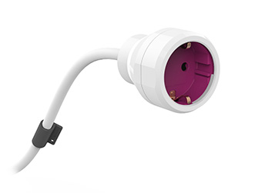 | 8002/EUPE5M | PowerExtension 5m cable DE 1 розетка: 16A, 230V (индикатор вкл./выкл.) 5 м кабель | 1,285 | 1,028 | 1,414
 | Docks
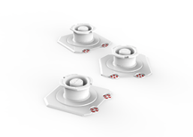 | 0005/EUDOCK | Docks 3x EU 3 крепления | 295 | 236 | 325
 | Power | USBcable |
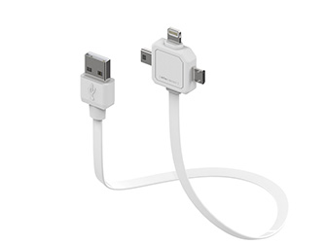 | 9002/UC80CN | Power USBcable USB 2.0 micro USB, mini USB, Apple lightning 5-20V; 2100mA 0.8 м кабель | 470 | 376 | 517
 | audioCube
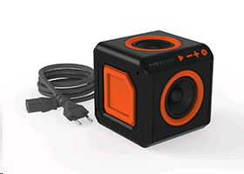 | 3802/EUACUB | audioCube EU 1 м кабель аудио 1 м кабель IEC Встроенный саб-вуфер | 4,300 | 3,870 | 4,730
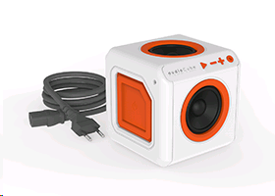 | 3902/EUACPT | audioCube Portable EU 1 м кабель аудио 1 м кабель IEC Внутренняя батарея Встроенный саб-вуфер | 6,000 | 5,400 | 6,600
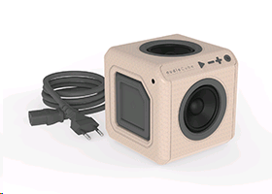 | 3702/EUACWD | audioCube Portable WOOD edition EU 1 м кабель аудио 1 м кабель IEC Внутренняя батарея Встроенный саб-вуфер | 7,400 | 6,660 | 8,140
 | PowerCube ReWirable
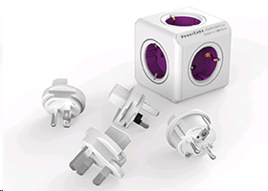 | 1800/DERW4P | PowerCube ReWirable + 4x plug DE 5 розеток: 10A, 240V 4 штепселя: DE/FR, UK, USA, AU Сменный предохранитель | 1,515 | 1,364 | 1,667
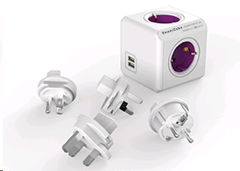 | 1810/DERU4P | PowerCube ReWirable USB + 4x plug DE 2 USB: 5V, 2.1A 4 розетки: 10A, 240V 4 штепселя: DE/FR, UK, USA, AU Сменный предохранитель | 1,750 | 1,575 | 1,925
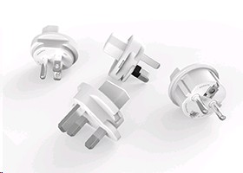 | 3600/DFRWPL | Travel plugs 4x 4 штепселя: DE/FR, UK, USA, AU | 585 | 527 | 644
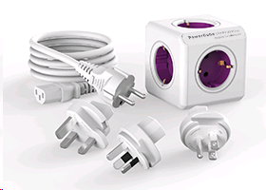 | 1801/DERW3P | PowerCube ReWirable + 3x plug + IEC EU cable DE 5 розеток: 10A, 240V 3 штепселя: UK, USA, AU 1 м кабель IEC Сменный предохранитель | 1,525 | 1,373 | 1,678
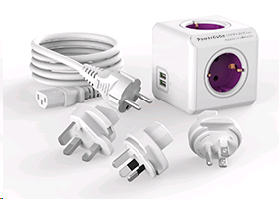 | 1811/DERU3P | PowerCube ReWirable USB + 3x plug + IEC EU cable DE 2 USB: 5V, 2.1A 4 розетки: 10A, 240V 3 штепселя: UK, USA, AU 1 м кабель IEC Сменный предохранитель | 1,760 | 1,584 | 1,936
 | PowerBar
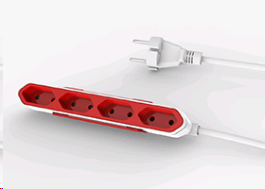 | 9101/PB4SEU | PowerBar EU 4 розетки: 16A, 240V Крепление 1.5 м кабель | 880 | 792 | 968
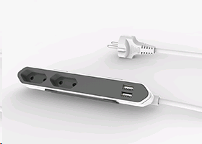 | 9102/PB2SEU | PowerBar USB EU 2 USB: 5V, 2.1A 2 розетки: 16A, 240V Крепление 1.5 м кабель | 1,175 | 1,058 | 1,293

